美术需求
1 | 系统入口：在代理中心ui右上方需要一个内容为“提佣记录”的按钮，设计样式与充值明细的按钮相同即可
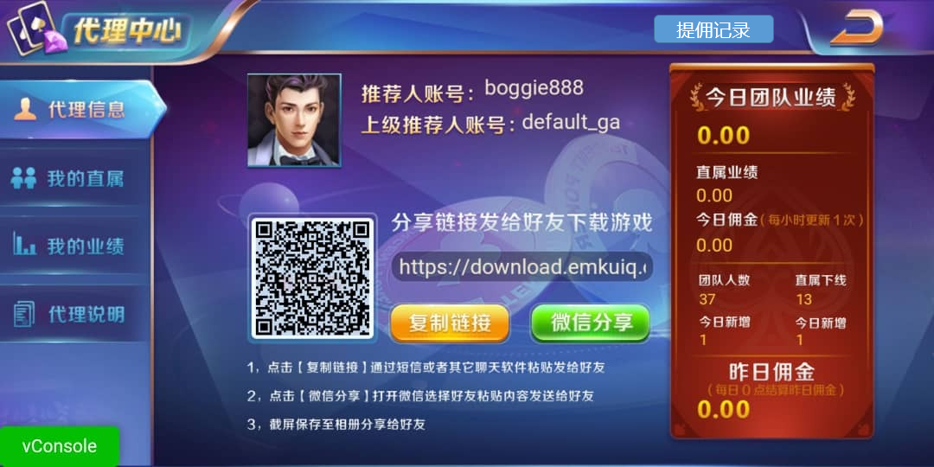

2 | 提佣记录ui
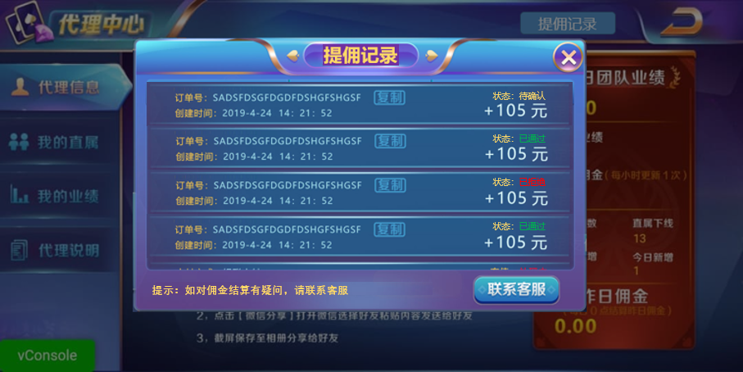

 | 2.1 | 标题：设计艺术字，内容为“提佣记录”
 | 2.2 | 提用记录条目：内容见参考图所示，每页默认显示4条半
 | 2.2 | 记录状态：待确认/已通过/已拒绝，三种状态异色程序字，显示与参考图一致即可
 | 2.4 | 提示信息：异色程序字，显示内容与参考图一致
 | 2.5 | ui尺寸：与充值明细相同即可

